상품제안서
바쏘 릴리 컬러체인지 쉐이크 아이스보틀 550ml | 상품코드: S42382

 |  |  |  |  |  |  | 02-713-8555 | www.synergygift.co.kr
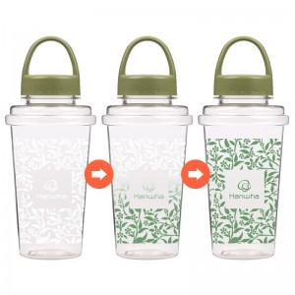

【상세/제작정보】 | <p><span style="font-size: 18.6667px;">※ 실크2도, 실크3도 인쇄 별도 문의 바랍니다.</span>​</p>

【인쇄/포장옵션】 | 실크 / 포장불가능

【공급단가】 | 수량 | 100~ | 300~ | 1,000~ | 3,000~ | 10,000~
*VAT별도 | 단가 | 2,600원 | 2,460원 | 2,340원 | 2,280원 | 2,240원

【상품 URL】 | https://www.synergygift.co.kr:443/src/goods_detail.php?gdno=42382

